상품제안서
실버라이프 거치대 기능형 LED 조명 어르신 돋보기 확대경 | 상품코드: F28648

 |  |  |  |  |  |  | 02-412-0044 | www.easy1.co.kr
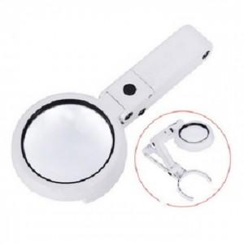

【상세/제작정보】 | 기본수량 미만 인쇄시 비용 추가. 건전지 미포함.

【인쇄/포장옵션】 | 실크 / 포장지포장

【공급단가】 | 수량 | 72~ | 216~ | 720~ | 1,000~ | 3,000~
*VAT별도 | 단가 | 9,960원 | 9,790원 | 9,540원 | 9,370원 | 9,130원

【상품 URL】 | https://dev.easy1.co.kr:443/src/goods_detail.php?gdno=28648

